工作表1
订单编号：1892
业务员： | 阿伟（Mack_bobo）
下单内容： | 款式/皮料/颜色： |  | 驴牌信封包/ 主体黑色-边缘条大象灰（315或者309）/ 加大号：30*25/ *1个
 | 五金： |  | 无
 | 工艺/Logo： |  | 机车/ 无
下单日期： | 2018-05-10
预计出货日期： | 2018-05-25
其他备注： | 尺寸改为30*25
参考图片： | 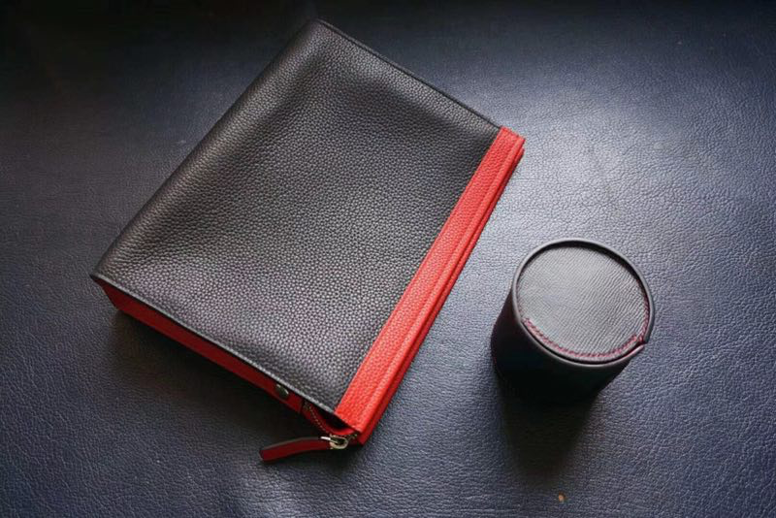 |  |  |  |  | ·

开料 | 铲皮 | 拖料 | 台面 | 油边 | 打斩/ 缝线

五金/ 包装/ QC |  | 技术管理 |  | 厂长签字

